Uebersicht
Energieübersicht Schweiz 2020

Periode: |  |  | 1/1/20 |  | - | 1/1/21

Summe produzierte Energie Regelblock Schweiz Total energy production Swiss controlblock |  |  |  |  |  |  |  | Beschreibung Die Summe der produzierten Energie Regelblock Schweiz ist das Total aller Einspeisegänge der Bilanzgruppen in Viertelstundenauflösung. Diese werden von den Verteilnetzbetreibern an Swissgrid gemeldet. Die Summe beinhaltet sämtliche im Regelblock Schweiz produzierte und ins Netz eingespeiste elektrische Energie. (Nur Produktionen die durch Lastgangmessung erfasst werden) | Description The total of the produced energy in the control block Switzerland. The aggregations of the feed-in sequences for the balancing groups are sent from the distribution network operators to Swissgrid. The sum contains all the energy produced and fed in the network. (Only productions plants equipped with load profile meters)

 | E | 5,640,485 |  |  |  |  | MWh
 | Pmax |  | 13,757 |  |  |  | MW

Summe endverbrauchte Energie Regelblock Schweiz Total energy consumed by end users in the Swiss controlblock |  |  |  |  |  |  |  | Beschreibung Die endverbrauchte Energie oder gemäss VSE Branchendokumente auch «Bruttolastgangsumme des eigenen Netz» (BLS/EN), ist die von den Endverbrauchern in allen Netzebenen bezogene Energie in Viertelstundenauflösung. Diese Summe wird aus den BLS/EN der VNB im Regelblock Schweiz durch Swissgrid gebildet. (Nicht darin enthalten ist die Energie für Pumpen in Pumpspeicherkraftwerken, der Eigenbedarf von Kraftwerken sowie die Netzverluste) | Description The total of the end- user energy consumption includes all aggregates with the end-user consumptions for the Swiss Control block delivered by the distribution network operators to Swissgrid. Not included are grid losses or energy consumed for power plant’s own requirements or to drive the pumps in pumped storage hydro power plant.

 | E | 5,661,051 |  |  |  |  | MWh
 | Pmax |  | 9,413 |  |  |  | MW

Summe verbrauchte Energie Regelblock Schweiz Total energy consumption Swiss controlblock |  |  |  |  |  |  |  | Beschreibung Die verbrauchte Energie Regelblock Schweiz ist das Total aller Lastgänge der Bilanzgruppen in Viertelstundenauflösung. Diese werden von den Verteilnetzbetreibern an Swissgrid gemeldet. Die Summe beinhaltet sämtliche in der Schweiz aus dem Übertragungsnetz und den Verteilnetzen bezogene elektrische Energie. (Inklusive Verluste, Pumpenergie bei Pumpspeicherkraftwerken und Eigenbedarf von Kraftwerken) | Description The total of the consumed energy in the control block Switzerland. The aggregations of the consumption sequences for the balancing group are sent from the distribution network operators to Swissgrid. The sum contains all the energy consumed in the transmission and distribution grids. Included are grid losses, energy consumed for a power plant’s own requirements and to drive the pumps in pumped storage hydro power plant.

 | E | 6,228,140 |  |  |  |  | MWh
 | Pmax |  | 9,943 |  |  |  | MW

Vertikale Netzlast Übertragungsnetz Schweiz Vertical load Swiss transmission grid |  |  |  |  |  |  |  | Beschreibung Die vertikale Netzlast ist die Summe aller vertikalen Übergaben aus dem Übertragungsnetz zu nachgelagerten Verteilnetzen, Endverbrauchern und Kraftwerke. Die vertikale Netzlast wird in MW und in Stundenauflösung aufbereitet. (Horizontale Übergaben zu anderen europäischen TSO sind nicht enthalten). Die hier publizierten Lastdaten sind an den Übergabestellen durch Zähler erfasst worden. | Description «The amount of power flows out of the transmission network into distribution and large customer networks»* The vertical load has a 1 hour resolution and the power is in MW. Horizontal exchanges with other European TSO are not considered. The load is metered at the exchange points. *Glossary of terms from ENTSO-E

 | E | 4,751,732 |  |  |  |  | MWh
 | Pmax |  | 7,351 |  |  |  | MW

Netto Ausspeisung aus dem Übertragungsnetz Schweiz Net outflow of the Swiss transmission grid |  |  |  |  |  |  |  | Beschreibung Die Netto Ausspeisung aus dem Übertragungsnetz ist die Energiemenge, welche effektiv aus dem Übertragungsnetz über direkt angeschlossene Transformatoren zu nachgelagerten Verteilnetzen, Endverbrauchern und Kraftwerken transportiert wurde. Die Netto Ausspeisung ist der positive Anteil der Bilanzierung aller vertikalen Übergabepunkte im Übertragunsgnetz zu Verteilnetzbetreibern, Endverbrauchern und Kraftwerken. Sie wird in Viertelstundenauflösung und in kWh aufbereitet. | Description The net outflow of the Swiss transmission grid is the amount of energy, which effectively flows over transformers out of the transmission grid into the distribution grids, towards end- users and power plants. The net outflow is the positive part of the netting of the vertical in feeds and outflows of the transmission grid. The resolution is 15 minutes and the energy is shown as kWh

 | E | 870,796 |  |  |  |  | MWh
 | Pmax |  | 3,407 |  |  |  | MW

Vertikale Einspeisung ins Übertragungsnetz Schweiz Grid feed-in Swiss transmission grid |  |  |  |  |  |  |  | Beschreibung Die Summe der vertikalen Einspeisungen errechnet sich aus allen Übergaben ins Übertragungsnetz über direkt angeschlossene Transformatoren und Leitungen von Verteilnetzen und Kraftwerken. Die Summe der vertikalen Einspeisungen wird in Viertelstundenauflösung und in kWh aufbereitet. | Description The total of the vertical in feed into the Swiss Transmission grid is the sum of all time series of production metering points and other in feeds over transformers and lines into the transmission grid. The resolution is 15 minutes and the energy is shown as kWh

 | E | 4,311,620 |  |  |  |  | MWh
 | Pmax |  | 11,086 |  |  |  | MW

Positive Sekundärregelenergie Positive secondary control energy |  |  |  |  |  |  |  | Beschreibung Die Summe der bezogenen Energiemengen in MWh pro Viertelstunde genettet, welche die Erzeugungseinheiten auf Basis eines SDL-Vertrages und durch Abruf an Swissgrid liefern. | Description The total of the sourced energy which generating units have supplied with secondary control energy Swissgrid based on an ancillary services contract. The energy quantity is a netting of production and consumption in MWh within a 15 minutes time period.

 | E | 21,949 |  |  |  |  | MWh
 | Pmax |  | 420 |  |  |  | MW

Negative Sekundärregelenergie Negative secondary control energy |  |  |  |  |  |  |  | Beschreibung Die Summe der abgegebenen Energiemengen in MWh pro Viertelstunde genettet, welche die Erzeugungseinheiten auf Basis eines SDL-Vertrages und durch Abruf von Swissgrid beziehen. | Description The total of the fed in energy which generating units have sourced with secondary control energy Swissgrid based on an ancillary services contract. The energy quantity is a netting of production and consumption in MWh within a 15 minutes time period.

 | E | -11,588 |  |  |  |  | MWh
 | Pmax |  | -394 |  |  |  | MW

Positive Tertiärregelenergie Positive tertiary control energy |  |  |  |  |  |  |  | Beschreibung Die Summe der bezogenen Energiemengen in MWh pro Viertelstunde, welche die Erzeugungseinheiten auf Basis eines SDL-Vertrages und durch Tertiärabruf an Swissgrid liefern. | Description The total of the sourced energy which generating units have supplied with tertiary control energy Swissgrid based on an ancillary services contract.

 | E | 26,422 |  |  |  |  | MWh
 | Pmax |  | 483 |  |  |  | MW

Negative Tertiärregelenergie Negative tertiary control energy |  |  |  |  |  |  |  | Beschreibung Die Summe der abgegebenen Energiemengen in MWh pro Viertelstunde, welche die Erzeugungseinheiten auf Basis eines SDL-Vertrages und durch Tertiärabruf von Swissgrid beziehen | Description The total of the fed in energy which generating units have sourced with tertiary control energy Swissgrid based on an ancillary services contract.

 | E | -6,950 |  |  |  |  | MWh
 | Pmax |  | -270 |  |  |  | MW

Regelenergiepreise Control energy prices |  |  |  |  |  |  |  | Beschreibung Durchschnittliche Regelenergiepreise pro Viertelstunde auf zwei Nachkommastellen gerundet für die Produkte Sekundär- und Tertiärregelenergie. | Description Average prices of control energy per 15 minutes rounded to two decimal places for secondary and tertiary control energy products.

 | Siehe Blatt mit den Zeitreihen
 | See sheet with timeseries

Verbundaustausch Cross Border Exchange |  |  |  |  |  |  |  | 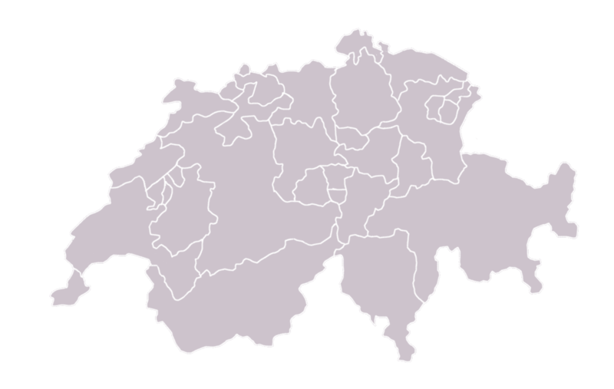 Die Pfeilrichtungen dienen nur zur Illustration und müssen keiner echten Energierichtung entsprechen Directions of arrows only ilustrate the meaning and have no link to real energy flows

 | CH→AT |  | E | 134,129 |  |  | MWh
 |  |  | Pmax | 1,004 |  |  | MW
 | AT→CH |  | E | 742,328 |  |  | MWh
 |  |  | Pmax | 1,880 |  |  | MW

 | CH→DE |  | E | 148,811 |  |  | MWh
 |  |  | Pmax | 2,398 |  |  | MW
 | DE→CH |  | E | 2,095,687 |  |  | MWh
 |  |  | Pmax | 5,147 |  |  | MW

 | CH→FR |  | E | 729,243 |  |  | MWh
 |  |  | Pmax | 2,736 |  |  | MW
 | FR→CH |  | E | 552,265 |  |  | MWh
 |  |  | Pmax | 1,822 |  |  | MW

 | CH→IT |  | E | 1,863,960 |  |  | MWh
 |  |  | Pmax | 4,083 |  |  | MW
 | IT→CH |  | E | 84,342 |  |  | MWh
 |  |  | Pmax | 1,183 |  |  | MW

Import/Export/Transit |  |  |  |  |  |  |  | Die Pfeilrichtungen dienen nur zur Illustration und müssen keiner echten Energierichtung entsprechen Directions of arrows only ilustrate the meaning and have no link to real energy flows

 | Transit |  | E | 2,501,449 |  |  | MWh
 |  |  | Pmax | 5,794 |  |  | MW

 | Import |  | E | 3,469,630 |  |  | MWh
 |  |  | Pmax | 7,550 |  |  | MW

 | Export |  | E | 2,874,284 |  |  | MWh
 |  |  | Pmax | 6,808 |  |  | MW

